Mapa_kraje_vyvoj
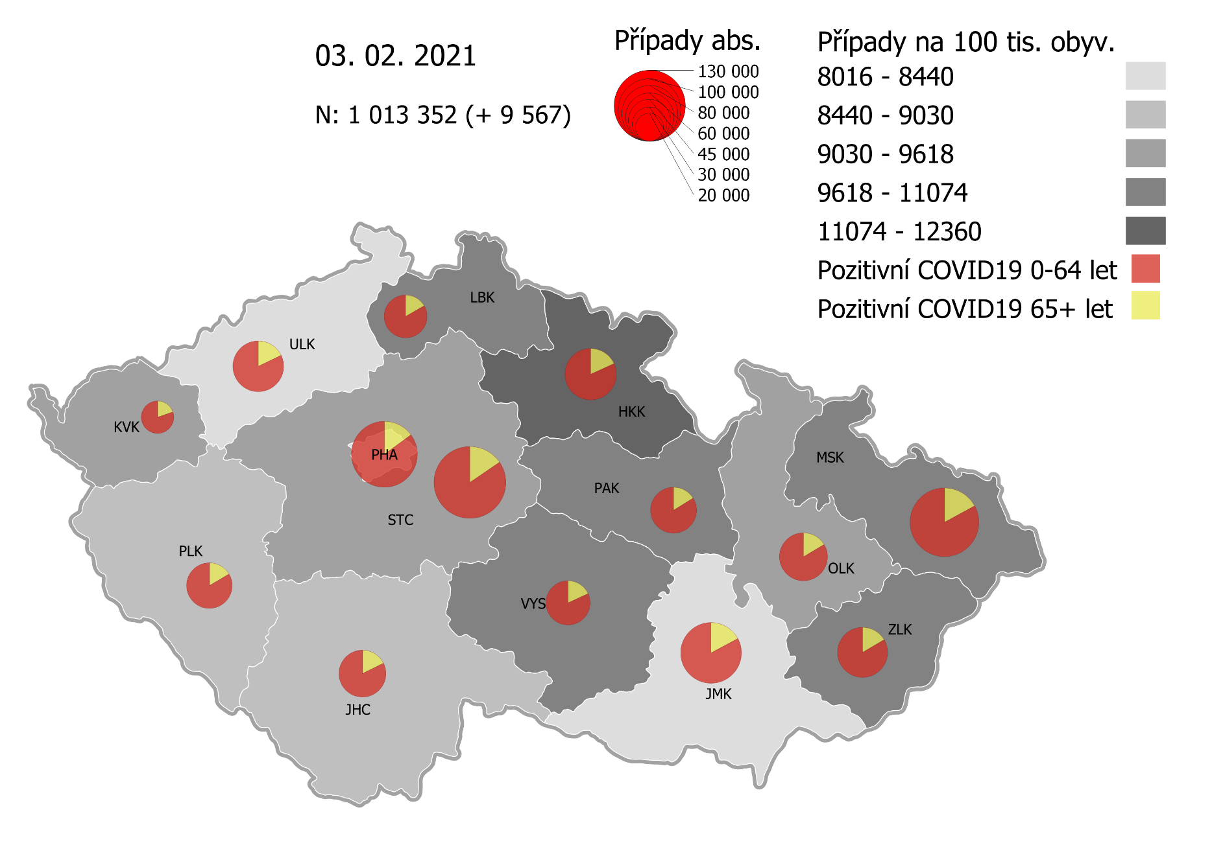
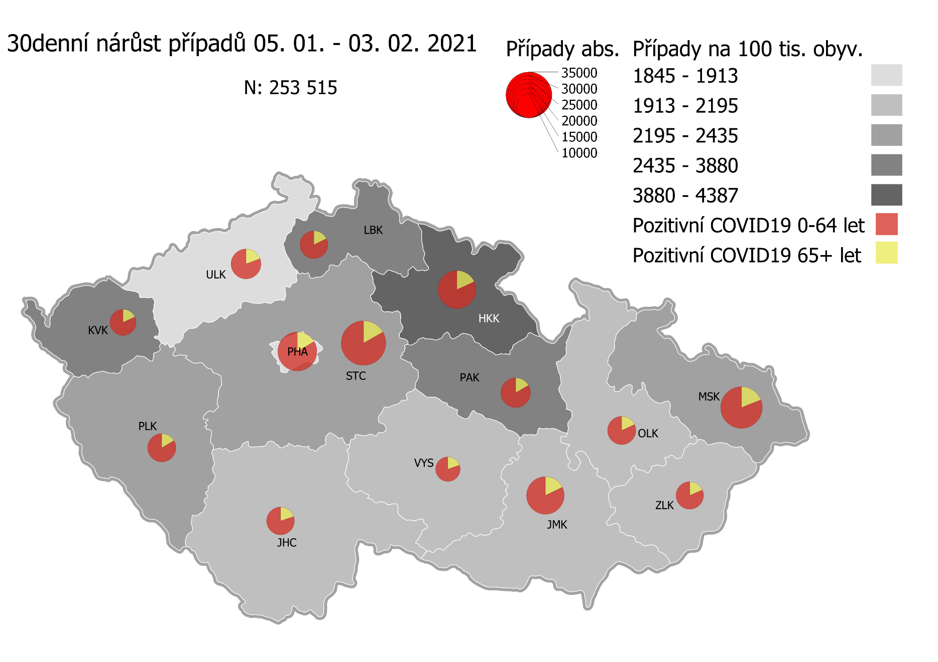
Kumulativní počet pozitivních pacientů COVID-19 v krajích ČR dle bydliště absolutně a na 100 tis. obyvatel
ke dni | 2/4/21
KÓD NUTS3 | Název kraje | Zkratka NUTS3 | Pozitivní COVID19 | Obyvatelstvo 1. 1. 2020 | Na 100 000 obyvatel | Nárůst za 7 dní (v %) | Nárůst za 7 dní na 100 000 obyvatel | Nárůst COVDI19 7 dní zpětně | z toho 29.01 | z toho 30.01 | z toho 31.01 | z toho 01.02 | z toho 02.02 | z toho 03.02 | z toho 04.02
CZ010 | Hlavní město Praha | PHA | 112,842 | 1,324,277 | 8,521.0 | 5.1% | 410.4 | 5,435 | 908 | 435 | 324 | 778 | 966 | 975 | 1,049
CZ020 | Středočeský kraj | STC | 134,416 | 1,385,141 | 9,704.1 | 5.4% | 493.6 | 6,837 | 1,024 | 516 | 259 | 1,063 | 1,474 | 1,323 | 1,178
CZ031 | Jihočeský kraj | JHC | 57,575 | 644,083 | 8,939.1 | 4.3% | 370.9 | 2,389 | 423 | 124 | 82 | 367 | 471 | 462 | 460
CZ032 | Plzeňský kraj | PLK | 54,032 | 589,899 | 9,159.5 | 7.2% | 612.1 | 3,611 | 659 | 124 | 127 | 511 | 648 | 772 | 770
CZ041 | Karlovarský kraj | KVK | 27,567 | 294,664 | 9,355.4 | 13.0% | 1,079.9 | 3,182 | 472 | 405 | 286 | 346 | 538 | 801 | 334
CZ042 | Ústecký kraj | ULK | 67,420 | 820,965 | 8,212.3 | 4.8% | 373.0 | 3,062 | 491 | 228 | 162 | 443 | 567 | 622 | 549
CZ051 | Liberecký kraj | LBK | 47,470 | 443,690 | 10,698.9 | 5.5% | 556.5 | 2,469 | 393 | 167 | 127 | 450 | 446 | 451 | 435
CZ052 | Královéhradecký kraj | HKK | 69,107 | 551,647 | 12,527.4 | 8.7% | 1,007.0 | 5,555 | 792 | 611 | 535 | 517 | 883 | 1,287 | 930
CZ053 | Pardubický kraj | PAK | 54,843 | 522,662 | 10,493.0 | 5.7% | 567.9 | 2,968 | 467 | 286 | 99 | 505 | 590 | 611 | 410
CZ063 | Kraj Vysočina | VYS | 51,047 | 509,813 | 10,012.9 | 3.2% | 310.5 | 1,583 | 294 | 177 | 26 | 232 | 379 | 238 | 237
CZ064 | Jihomoravský kraj | JMK | 96,083 | 1,191,989 | 8,060.7 | 4.3% | 330.8 | 3,943 | 758 | 266 | 171 | 631 | 726 | 855 | 536
CZ071 | Olomoucký kraj | OLK | 59,718 | 632,015 | 9,448.8 | 4.0% | 365.5 | 2,310 | 420 | 82 | 81 | 483 | 512 | 408 | 324
CZ072 | Zlínský kraj | ZLK | 64,804 | 582,555 | 11,124.1 | 2.6% | 278.3 | 1,621 | 265 | 206 | 86 | 241 | 275 | 254 | 294
CZ080 | Moravskoslezský kraj | MSK | 122,490 | 1,200,539 | 10,202.9 | 3.1% | 305.0 | 3,662 | 672 | 424 | 205 | 614 | 653 | 576 | 518
CZ088 | Neurčeno |  | 794 |  |  | 2.6% |  | 20 | 5 | 0 | 2 | 2 | 4 | 7 | 0
CZ099 | Cizinci bez pobytu v ČR |  | 1,269 |  |  | 2.7% |  | 33 | 5 | 1 | 0 | 6 | 4 | 9 | 8

CZ | Česká republika | ČR | 1,021,477 | 10,693,939 | 9,551.9 | 5.0% | 455.2 | 48,680 | 8,048 | 4,052 | 2,572 | 7,189 | 9,136 | 9,651 | 8,032
KÓD NUTS3 | Název kraje | Zkratka NUTS3 | z toho ve věku 65+ | z toho obyv. 65+ | na 100 000 obyv. 65+ | Nárůst za 7 dní (65+ v %) | Nárůst za 7 dní na 100 000 obyv. 65+ | Nárůst COVDI19 7 dní zpětně | z toho 65+ 29.01 | z toho 65+ 30.01 | z toho 65+ 31.01 | z toho 65+ 01.02 | z toho 65+ 02.02 | z toho 65+ 03.02 | z toho 65+ 04.02
CZ010 | Hlavní město Praha | PHA | 16,820 | 251,166 | 6,696.8 | 5.5% | 347.2 | 872 | 136 | 61 | 50 | 137 | 173 | 145 | 170
CZ020 | Středočeský kraj | STC | 20,752 | 255,825 | 8,111.8 | 5.3% | 411.6 | 1,053 | 166 | 63 | 32 | 176 | 225 | 205 | 186
CZ031 | Jihočeský kraj | JHC | 10,173 | 131,832 | 7,716.6 | 4.2% | 310.2 | 409 | 66 | 22 | 23 | 76 | 76 | 57 | 89
CZ032 | Plzeňský kraj | PLK | 8,891 | 119,690 | 7,428.4 | 6.0% | 420.3 | 503 | 96 | 18 | 20 | 75 | 75 | 121 | 98
CZ041 | Karlovarský kraj | KVK | 5,422 | 60,178 | 9,009.9 | 10.1% | 825.9 | 497 | 94 | 63 | 61 | 57 | 68 | 101 | 53
CZ042 | Ústecký kraj | ULK | 12,000 | 161,527 | 7,429.1 | 4.5% | 321.9 | 520 | 97 | 45 | 33 | 74 | 104 | 94 | 73
CZ051 | Liberecký kraj | LBK | 7,879 | 89,906 | 8,763.6 | 5.4% | 450.5 | 405 | 68 | 34 | 26 | 65 | 62 | 76 | 74
CZ052 | Královéhradecký kraj | HKK | 12,541 | 119,407 | 10,502.7 | 8.2% | 798.1 | 953 | 127 | 103 | 92 | 105 | 163 | 197 | 166
CZ053 | Pardubický kraj | PAK | 8,880 | 106,085 | 8,370.6 | 5.7% | 449.6 | 477 | 86 | 30 | 17 | 74 | 86 | 99 | 85
CZ063 | Kraj Vysočina | VYS | 9,250 | 104,291 | 8,869.4 | 3.3% | 280.0 | 292 | 45 | 54 | 9 | 44 | 68 | 34 | 38
CZ064 | Jihomoravský kraj | JMK | 16,456 | 238,620 | 6,896.3 | 3.8% | 255.6 | 610 | 109 | 42 | 31 | 109 | 119 | 116 | 84
CZ071 | Olomoucký kraj | OLK | 9,801 | 130,935 | 7,485.4 | 3.9% | 281.8 | 369 | 72 | 15 | 9 | 72 | 71 | 66 | 64
CZ072 | Zlínský kraj | ZLK | 10,716 | 121,339 | 8,831.5 | 2.7% | 234.1 | 284 | 40 | 38 | 17 | 39 | 42 | 44 | 64
CZ080 | Moravskoslezský kraj | MSK | 20,857 | 240,829 | 8,660.5 | 3.0% | 250.0 | 602 | 131 | 77 | 30 | 101 | 102 | 78 | 83
CZ088 | Neurčeno |  | 85 |  |  | 7.6% |  | 6 | 1 | 0 | 0 | 1 | 3 | 1 | 0
CZ099 | Cizinci bez pobytu v ČR |  | 24 |  |  | 0.0% |  | 0 | 0 | 0 | 0 | 0 | 0 | 0 | 0

CZ | Česká republika | ČR | 170,547 | 2,131,630 | 8,000.8 | 4.8% | 368.4 | 7,852 | 1,334 | 665 | 450 | 1,205 | 1,437 | 1,434 | 1,327
KÓD NUTS3 | Název kraje | Zkratka NUTS3 | z toho ve věku 0-5 let | z toho obyv. 0-5 let | na 100 000 obyv. 0-5 let | Nárůst za 7 dní (0-5 let v %) | Nárůst za 7 dní na 100 000 obyv. 0-5 let | Nárůst COVDI19 7 dní zpětně | z toho 0-5 let 29.01 | z toho 0-5 let 30.01 | z toho 0-5 let 31.01 | z toho 0-5 let 01.02 | z toho 0-5 let 02.02 | z toho 0-5 let 03.02 | z toho 0-5 let 04.02
CZ010 | Hlavní město Praha | PHA | 3,503 | 89,638 | 3,907.9 | 8.1% | 293.4 | 263 | 51 | 20 | 10 | 33 | 51 | 39 | 59
CZ020 | Středočeský kraj | STC | 4,498 | 96,527 | 4,659.8 | 7.0% | 306.6 | 296 | 48 | 24 | 9 | 42 | 46 | 61 | 66
CZ031 | Jihočeský kraj | JHC | 1,341 | 40,283 | 3,328.9 | 5.2% | 163.8 | 66 | 13 | 3 | 0 | 10 | 16 | 9 | 15
CZ032 | Plzeňský kraj | PLK | 1,420 | 36,259 | 3,916.3 | 11.1% | 391.6 | 142 | 40 | 1 | 5 | 10 | 24 | 22 | 40
CZ041 | Karlovarský kraj | KVK | 718 | 16,577 | 4,331.3 | 16.4% | 609.3 | 101 | 8 | 8 | 9 | 14 | 20 | 32 | 10
CZ042 | Ústecký kraj | ULK | 1,587 | 49,718 | 3,192.0 | 8.0% | 237.3 | 118 | 22 | 9 | 4 | 18 | 23 | 14 | 28
CZ051 | Liberecký kraj | LBK | 1,452 | 28,292 | 5,132.2 | 7.6% | 360.5 | 102 | 15 | 7 | 6 | 15 | 13 | 17 | 29
CZ052 | Královéhradecký kraj | HKK | 2,178 | 33,422 | 6,516.7 | 13.3% | 763.0 | 255 | 34 | 33 | 29 | 20 | 34 | 71 | 34
CZ053 | Pardubický kraj | PAK | 1,586 | 32,984 | 4,808.4 | 7.7% | 345.6 | 114 | 16 | 7 | 6 | 28 | 20 | 24 | 13
CZ063 | Kraj Vysočina | VYS | 861 | 31,857 | 2,702.7 | 4.1% | 106.7 | 34 | 4 | 5 | 0 | 2 | 11 | 6 | 6
CZ064 | Jihomoravský kraj | JMK | 2,075 | 79,619 | 2,606.2 | 8.5% | 204.7 | 163 | 38 | 10 | 10 | 18 | 24 | 42 | 21
CZ071 | Olomoucký kraj | OLK | 1,417 | 38,976 | 3,635.6 | 8.4% | 282.2 | 110 | 22 | 3 | 6 | 22 | 31 | 15 | 11
CZ072 | Zlínský kraj | ZLK | 2,003 | 35,087 | 5,708.7 | 3.5% | 191.0 | 67 | 8 | 6 | 9 | 12 | 13 | 3 | 16
CZ080 | Moravskoslezský kraj | MSK | 2,886 | 71,917 | 4,013.0 | 4.0% | 155.7 | 112 | 19 | 15 | 9 | 18 | 18 | 19 | 14
CZ088 | Neurčeno |  | 30 |  |  | 0.0% |  | 0 | 0 | 0 | 0 | 0 | 0 | 0 | 0
CZ099 | Cizinci bez pobytu v ČR |  | 7 |  |  | 0.0% |  | 0 | 0 | 0 | 0 | 0 | 0 | 0 | 0
CZ | Česká republika | ČR | 27,562 | 681,156 | 4,046.4 | 7.6% | 285.3 | 1,943 | 338 | 151 | 112 | 262 | 344 | 374 | 362
KÓD NUTS3 | Název kraje | Zkratka NUTS3 | z toho ve věku 6-15 let | z toho obyv. 6-15 let | na 100 000 obyv. 6-15 let | Nárůst za 7 dní (6-15 let v %) | Nárůst za 7 dní na 100 000 obyv. 6-15 let | Nárůst COVDI19 7 dní zpětně | z toho 6-15 let 29.01 | z toho 6-15 let 30.01 | z toho 6-15 let 31.01 | z toho 6-15 let 01.02 | z toho 6-15 let 02.02 | z toho 6-15 let 03.02 | z toho 6-15 let 04.02
CZ010 | Hlavní město Praha | PHA | 8,761 | 131,513 | 6,661.7 | 6.5% | 404.5 | 532 | 92 | 54 | 35 | 71 | 96 | 80 | 104
CZ020 | Středočeský kraj | STC | 12,312 | 163,398 | 7,535.0 | 6.6% | 469.4 | 767 | 111 | 71 | 32 | 133 | 153 | 140 | 127
CZ031 | Jihočeský kraj | JHC | 4,072 | 67,758 | 6,009.6 | 5.8% | 330.6 | 224 | 41 | 11 | 0 | 32 | 37 | 61 | 42
CZ032 | Plzeňský kraj | PLK | 4,094 | 60,678 | 6,747.1 | 8.6% | 532.3 | 323 | 66 | 14 | 9 | 57 | 51 | 43 | 83
CZ041 | Karlovarský kraj | KVK | 1,813 | 30,869 | 5,873.2 | 18.9% | 933.0 | 288 | 52 | 40 | 23 | 28 | 61 | 53 | 31
CZ042 | Ústecký kraj | ULK | 4,673 | 90,219 | 5,179.6 | 6.8% | 329.2 | 297 | 35 | 29 | 12 | 64 | 49 | 53 | 55
CZ051 | Liberecký kraj | LBK | 4,307 | 48,396 | 8,899.5 | 5.8% | 487.6 | 236 | 31 | 23 | 17 | 48 | 43 | 29 | 45
CZ052 | Královéhradecký kraj | HKK | 5,743 | 57,779 | 9,939.6 | 10.4% | 938.1 | 542 | 87 | 68 | 51 | 42 | 86 | 118 | 90
CZ053 | Pardubický kraj | PAK | 4,442 | 54,972 | 8,080.5 | 6.6% | 500.3 | 275 | 40 | 26 | 5 | 67 | 38 | 58 | 41
CZ063 | Kraj Vysočina | VYS | 3,118 | 52,247 | 5,967.8 | 3.2% | 185.7 | 97 | 20 | 13 | 0 | 11 | 23 | 15 | 15
CZ064 | Jihomoravský kraj | JMK | 5,632 | 122,670 | 4,591.2 | 6.2% | 269.0 | 330 | 84 | 29 | 21 | 42 | 48 | 77 | 29
CZ071 | Olomoucký kraj | OLK | 4,218 | 65,697 | 6,420.4 | 4.8% | 295.3 | 194 | 32 | 5 | 5 | 39 | 51 | 29 | 33
CZ072 | Zlínský kraj | ZLK | 4,757 | 58,614 | 8,115.8 | 3.1% | 242.3 | 142 | 20 | 20 | 12 | 18 | 26 | 22 | 24
CZ080 | Moravskoslezský kraj | MSK | 8,318 | 123,284 | 6,747.0 | 3.5% | 231.2 | 285 | 61 | 26 | 27 | 46 | 48 | 41 | 36
CZ088 | Neurčeno |  | 9 |  |  | 0.0% |  | 0 | 0 | 0 | 0 | 0 | 0 | 0 | 0
CZ099 | Cizinci bez pobytu v ČR |  | 11 |  |  | 0.0% |  | 0 | 0 | 0 | 0 | 0 | 0 | 0 | 0
CZ | Česká republika | ČR | 76,280 | 1,128,094 | 6,761.8 | 6.3% | 401.7 | 4,532 | 772 | 429 | 249 | 698 | 810 | 819 | 755
KÓD NUTS3 | Název kraje | Zkratka NUTS3 | z toho ve věku 16-19 let | z toho obyv. 16-19 let | na 100 000 obyv. 16-19 let | Nárůst za 7 dní (16-19 let v %) | Nárůst za 7 dní na 100 000 obyv. 16-19 let | Nárůst COVDI19 7 dní zpětně | z toho 16-19 let 29.01 | z toho 16-19 let 30.01 | z toho 16-19 let 31.01 | z toho 16-19 let 01.02 | z toho 16-19 let 02.02 | z toho 16-19 let 03.02 | z toho 16-19 let 04.02
CZ010 | Hlavní město Praha | PHA | 3,867 | 39,781 | 9,720.7 | 4.2% | 389.6 | 155 | 18 | 6 | 15 | 22 | 34 | 31 | 29
CZ020 | Středočeský kraj | STC | 5,352 | 50,226 | 10,655.8 | 4.9% | 499.7 | 251 | 34 | 18 | 11 | 43 | 56 | 47 | 42
CZ031 | Jihočeský kraj | JHC | 2,094 | 23,342 | 8,971.0 | 2.9% | 252.8 | 59 | 12 | 3 | 0 | 11 | 11 | 10 | 12
CZ032 | Plzeňský kraj | PLK | 1,844 | 20,545 | 8,975.4 | 6.3% | 535.4 | 110 | 20 | 3 | 0 | 14 | 18 | 30 | 25
CZ041 | Karlovarský kraj | KVK | 807 | 10,990 | 7,343.0 | 11.0% | 727.9 | 80 | 12 | 17 | 5 | 6 | 17 | 13 | 10
CZ042 | Ústecký kraj | ULK | 2,403 | 31,824 | 7,550.9 | 3.7% | 270.2 | 86 | 13 | 7 | 2 | 15 | 15 | 15 | 19
CZ051 | Liberecký kraj | LBK | 1,830 | 16,399 | 11,159.2 | 3.8% | 408.6 | 67 | 12 | 7 | 3 | 12 | 13 | 10 | 10
CZ052 | Královéhradecký kraj | HKK | 2,434 | 19,988 | 12,177.3 | 8.0% | 900.5 | 180 | 23 | 18 | 25 | 15 | 32 | 36 | 31
CZ053 | Pardubický kraj | PAK | 1,966 | 19,021 | 10,335.9 | 4.4% | 431.1 | 82 | 9 | 7 | 2 | 18 | 17 | 20 | 9
CZ063 | Kraj Vysočina | VYS | 1,779 | 18,797 | 9,464.3 | 3.0% | 276.6 | 52 | 7 | 3 | 0 | 12 | 17 | 9 | 4
CZ064 | Jihomoravský kraj | JMK | 2,895 | 40,581 | 7,133.9 | 3.4% | 236.6 | 96 | 21 | 7 | 3 | 20 | 14 | 20 | 11
CZ071 | Olomoucký kraj | OLK | 2,016 | 22,707 | 8,878.3 | 4.2% | 361.1 | 82 | 22 | 3 | 7 | 17 | 14 | 11 | 8
CZ072 | Zlínský kraj | ZLK | 2,388 | 20,976 | 11,384.4 | 1.7% | 185.9 | 39 | 7 | 10 | 1 | 5 | 3 | 5 | 8
CZ080 | Moravskoslezský kraj | MSK | 4,232 | 43,805 | 9,661.0 | 2.8% | 260.2 | 114 | 15 | 12 | 13 | 24 | 10 | 22 | 18
CZ088 | Neurčeno |  | 23 |  |  | 0.0% |  | 0 | 0 | 0 | 0 | 0 | 0 | 0 | 0
CZ099 | Cizinci bez pobytu v ČR |  | 28 |  |  | 3.7% |  | 1 | 0 | 0 | 0 | 0 | 0 | 1 | 0
CZ | Česká republika | ČR | 35,958 | 378,982 | 9,488.0 | 4.2% | 383.7 | 1,454 | 225 | 121 | 87 | 234 | 271 | 280 | 236

 |  |  |  | Mapa výskytu COVID-19 v krajích ČR
 |  |  |  | Počet pozitivních pacientů kumulativně v krajích bydliště v ČR na 100 tis. obyvatel a absolutně z dat |  |  |  |  |  |  |  |  |  |  | ke dni 03.02.2021 23:59

Mapa_okresy_vývoj
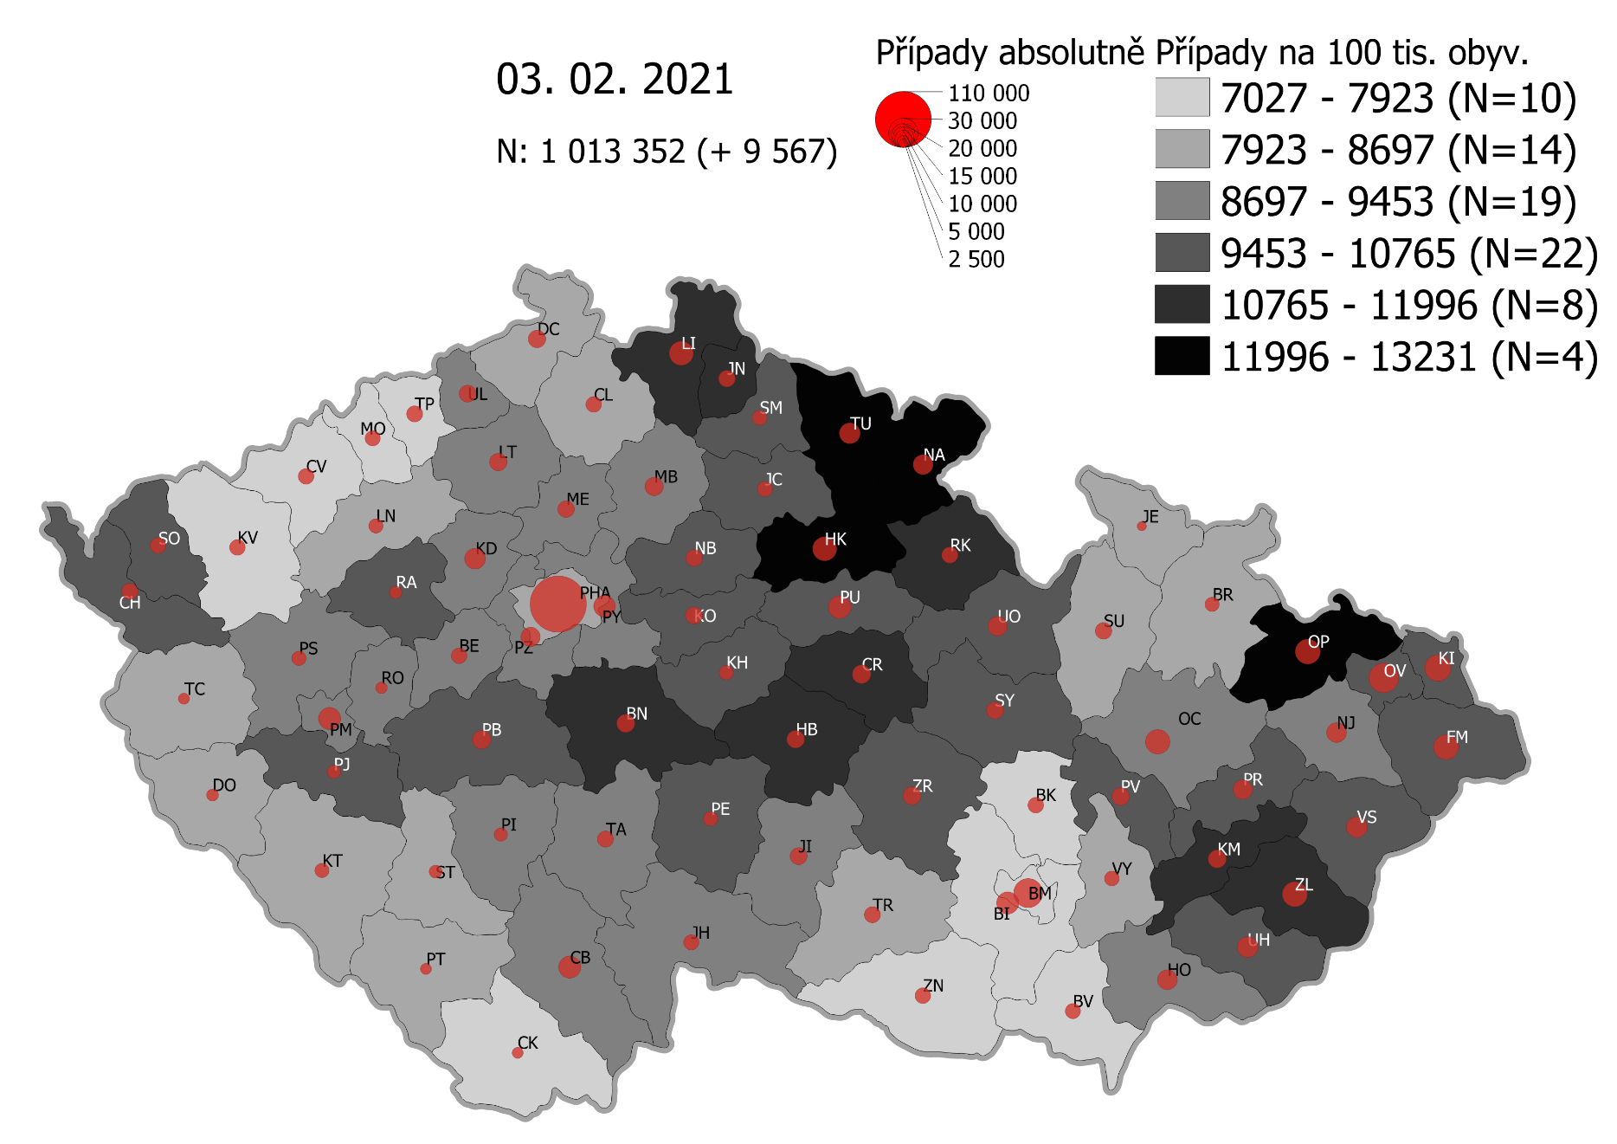
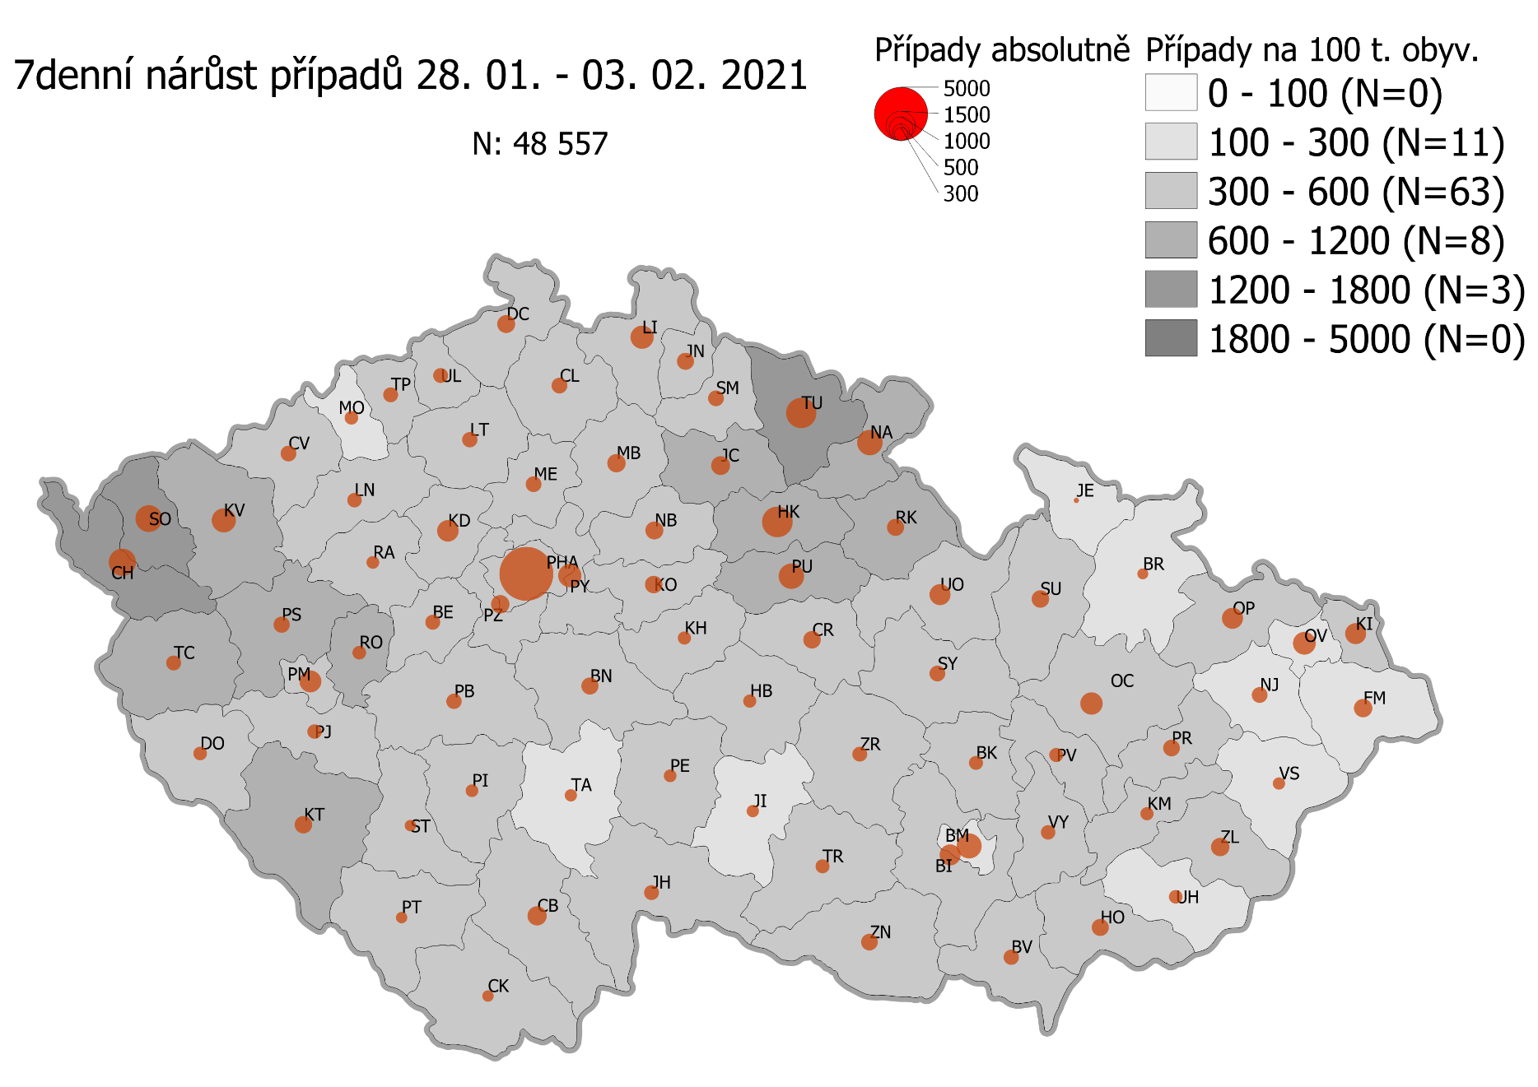
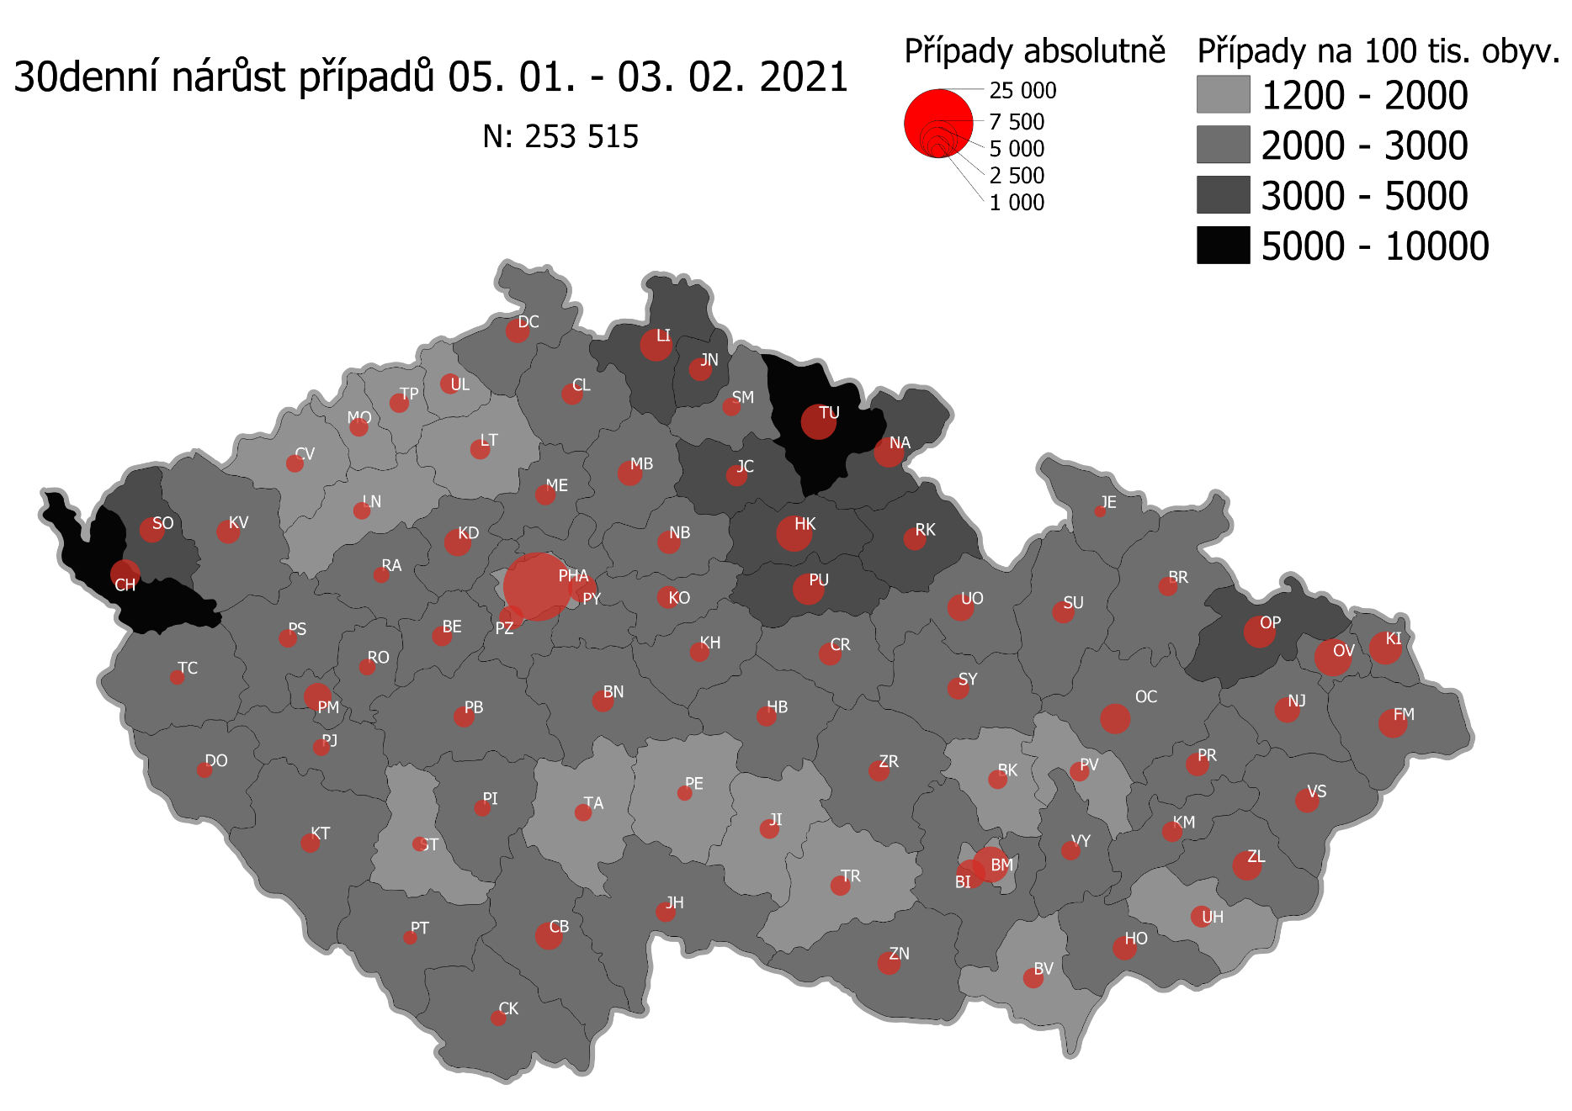
Pořadí okresů dle kumulativní incidence COVID-19 ke dni |  |  |  |  |  | 04.02.2021 23:59
KÓD LAU1 | Zkratka kraje název okresu (LAU1) | Zkratka LAU1 | Počet obyvatel | Připady COVID-19 | Celkem na 100 tisíc obyvatel | Nárůst COVDI19 30 dní zpětně | za 30 dní na 100 tisíc obyvatel | Nárůst COVDI19 7 dní zpětně | za 7 dní na 100 tisíc obyvatel
CZ0525 | HKK - Trutnov | TU | 117,978 | 15,891 | 13,469.5 | 6,919 | 5,864.7 | 1,630 | 1,381.6
CZ0523 | HKK - Náchod | NA | 109,958 | 14,453 | 13,144.1 | 4,949 | 4,500.8 | 1,153 | 1,048.6
CZ0521 | HKK - Hradec Králové | HK | 164,283 | 20,781 | 12,649.5 | 6,948 | 4,229.3 | 1,589 | 967.2
CZ0805 | MSK - Opava | OP | 176,236 | 22,122 | 12,552.5 | 5,276 | 2,993.7 | 714 | 405.1
CZ0524 | HKK - Rychnov nad Kněžnou | RK | 79,383 | 9,594 | 12,085.7 | 2,764 | 3,481.9 | 520 | 655.1
CZ0631 | VYS - Havlíčkův Brod | HB | 94,915 | 11,370 | 11,979.1 | 2,126 | 2,239.9 | 324 | 341.4
CZ0201 | STC - Benešov | BN | 99,414 | 11,786 | 11,855.5 | 2,570 | 2,585.1 | 583 | 586.4
CZ0513 | LBK - Liberec | LI | 175,626 | 20,785 | 11,834.8 | 5,607 | 3,192.6 | 965 | 549.5
CZ0531 | PAK - Chrudim | CR | 104,613 | 12,095 | 11,561.7 | 2,714 | 2,594.3 | 541 | 517.1
CZ0724 | ZLK - Zlín | ZL | 191,652 | 22,142 | 11,553.2 | 4,357 | 2,273.4 | 656 | 342.3
CZ0721 | ZLK - Kroměříž | KM | 105,343 | 11,875 | 11,272.7 | 2,116 | 2,008.7 | 298 | 282.9
CZ0512 | LBK - Jablonec nad Nisou | JN | 90,667 | 10,089 | 11,127.5 | 2,843 | 3,135.7 | 570 | 628.7
CZ0722 | ZLK - Uherské Hradiště | UH | 142,226 | 15,364 | 10,802.5 | 2,428 | 1,707.1 | 346 | 243.3
CZ0723 | ZLK - Vsetín | VS | 143,334 | 15,423 | 10,760.2 | 2,920 | 2,037.2 | 321 | 224.0
CZ0532 | PAK - Pardubice | PU | 175,441 | 18,675 | 10,644.6 | 5,249 | 2,991.9 | 1,160 | 661.2
CZ0411 | KVK - Cheb | CH | 91,634 | 9,683 | 10,567.0 | 4,784 | 5,220.8 | 1,192 | 1,300.8
CZ0522 | HKK - Jičín | JC | 80,045 | 8,388 | 10,479.1 | 2,590 | 3,235.7 | 663 | 828.3
CZ0514 | LBK - Semily | SM | 74,097 | 7,762 | 10,475.5 | 1,842 | 2,485.9 | 456 | 615.4
CZ020B | STC - Příbram | PB | 115,104 | 12,023 | 10,445.3 | 2,290 | 1,989.5 | 441 | 383.1
CZ0713 | OLK - Prostějov | PV | 108,646 | 11,267 | 10,370.4 | 1,986 | 1,828.0 | 379 | 348.8
CZ0633 | VYS - Pelhřimov | PE | 72,302 | 7,490 | 10,359.3 | 1,195 | 1,652.8 | 277 | 383.1
CZ0714 | OLK - Přerov | PR | 129,512 | 13,411 | 10,355.0 | 2,916 | 2,251.5 | 477 | 368.3
CZ0204 | STC - Kolín | KO | 102,623 | 10,480 | 10,212.1 | 2,637 | 2,569.6 | 575 | 560.3
CZ0802 | MSK - Frýdek-Místek | FM | 214,660 | 21,904 | 10,204.0 | 4,290 | 1,998.5 | 591 | 275.3
CZ0803 | MSK - Karviná | KI | 246,324 | 25,013 | 10,154.5 | 5,623 | 2,282.8 | 764 | 310.2
CZ0635 | VYS - Žďár nad Sázavou | ZR | 118,158 | 11,914 | 10,083.1 | 2,246 | 1,900.8 | 391 | 330.9
CZ0533 | PAK - Svitavy | SY | 104,333 | 10,491 | 10,055.3 | 2,554 | 2,447.9 | 489 | 468.7
CZ0324 | PLK - Plzeň-jih | PJ | 63,488 | 6,368 | 10,030.2 | 1,600 | 2,520.2 | 409 | 644.2
CZ0413 | KVK - Sokolov | SO | 88,212 | 8,837 | 10,017.9 | 3,525 | 3,996.1 | 1,070 | 1,213.0
CZ020C | STC - Rakovník | RA | 55,562 | 5,548 | 9,985.2 | 1,366 | 2,458.5 | 293 | 527.3
CZ0208 | STC - Nymburk | NB | 100,886 | 10,045 | 9,956.8 | 2,768 | 2,743.7 | 614 | 608.6
CZ0205 | STC - Kutná Hora | KH | 75,828 | 7,487 | 9,873.7 | 1,976 | 2,605.9 | 342 | 451.0
CZ0534 | PAK - Ústí nad Orlicí | UO | 138,275 | 13,582 | 9,822.5 | 3,783 | 2,735.9 | 778 | 562.6
CZ0806 | MSK - Ostrava-město | OV | 320,145 | 31,440 | 9,820.6 | 6,884 | 2,150.3 | 882 | 275.5
CZ0326 | PLK - Rokycany | RO | 49,349 | 4,745 | 9,615.2 | 1,492 | 3,023.4 | 379 | 768.0
CZ0804 | MSK - Nový Jičín | NJ | 151,577 | 14,440 | 9,526.5 | 3,353 | 2,212.1 | 480 | 316.7
CZ0313 | JHC - Jindřichův Hradec | JH | 90,692 | 8,596 | 9,478.2 | 2,194 | 2,419.2 | 398 | 438.8
CZ0325 | PLK - Plzeň-sever | PS | 79,979 | 7,543 | 9,431.2 | 1,817 | 2,271.8 | 490 | 612.7
CZ0314 | JHC - Písek | PI | 71,587 | 6,743 | 9,419.3 | 1,453 | 2,029.7 | 317 | 442.8
CZ0207 | STC - Mladá Boleslav | MB | 130,365 | 12,249 | 9,395.9 | 3,274 | 2,511.4 | 647 | 496.3
CZ0645 | JMK - Hodonín | HO | 153,943 | 14,406 | 9,358.0 | 2,959 | 1,922.1 | 492 | 319.6
CZ0206 | STC - Mělník | ME | 109,302 | 10,205 | 9,336.5 | 2,192 | 2,005.5 | 485 | 443.7
CZ0632 | VYS - Jihlava | JI | 113,628 | 10,600 | 9,328.7 | 1,889 | 1,662.4 | 270 | 237.6
CZ0423 | ULK - Litoměřice | LT | 119,668 | 11,130 | 9,300.7 | 2,113 | 1,765.7 | 413 | 345.1
CZ0203 | STC - Kladno | KD | 166,483 | 15,436 | 9,271.8 | 3,796 | 2,280.1 | 818 | 491.3
CZ0202 | STC - Beroun | BE | 95,058 | 8,761 | 9,216.5 | 2,015 | 2,119.8 | 384 | 404.0
CZ0323 | PLK - Plzeň-město | PM | 194,280 | 17,841 | 9,183.1 | 4,098 | 2,109.3 | 943 | 485.4
CZ0209 | STC - Praha-východ | PY | 185,178 | 16,964 | 9,160.9 | 4,125 | 2,227.6 | 1,039 | 561.1
CZ0311 | JHC - České Budějovice | CB | 195,903 | 17,940 | 9,157.6 | 3,819 | 1,949.4 | 641 | 327.2
CZ0317 | JHC - Tábor | TA | 102,595 | 9,382 | 9,144.7 | 1,556 | 1,516.6 | 287 | 279.7
CZ0712 | OLK - Olomouc | OC | 235,472 | 21,506 | 9,133.1 | 4,954 | 2,103.9 | 875 | 371.6
CZ020A | STC - Praha-západ | PZ | 149,338 | 13,431 | 8,993.7 | 2,987 | 2,000.2 | 616 | 412.5
CZ0427 | ULK - Ústí nad Labem | UL | 119,338 | 10,665 | 8,936.8 | 2,156 | 1,806.6 | 449 | 376.2
CZ0421 | ULK - Děčín | DC | 129,542 | 11,375 | 8,780.9 | 3,043 | 2,349.0 | 608 | 469.3
CZ0322 | PLK - Klatovy | KT | 86,405 | 7,573 | 8,764.5 | 1,982 | 2,293.8 | 566 | 655.1
CZ0634 | VYS - Třebíč | TR | 110,810 | 9,672 | 8,728.5 | 2,103 | 1,897.8 | 321 | 289.7
CZ0321 | PLK - Domažlice | DO | 62,062 | 5,400 | 8,701.0 | 1,353 | 2,180.1 | 397 | 639.7
CZ0316 | JHC - Strakonice | ST | 70,772 | 6,104 | 8,624.9 | 1,173 | 1,657.4 | 242 | 341.9
CZ0646 | JMK - Vyškov | VY | 92,280 | 7,956 | 8,621.6 | 1,915 | 2,075.2 | 395 | 428.0
CZ0315 | JHC - Prachatice | PT | 50,978 | 4,392 | 8,615.5 | 1,003 | 1,967.5 | 231 | 453.1
CZ0711 | OLK - Jeseník | JE | 37,968 | 3,260 | 8,586.2 | 730 | 1,922.7 | 59 | 155.4
CZ0511 | LBK - Česká Lípa | CL | 103,300 | 8,833 | 8,550.8 | 2,460 | 2,381.4 | 478 | 462.7
CZ0715 | OLK - Šumperk | SU | 120,417 | 10,274 | 8,532.0 | 2,661 | 2,209.8 | 520 | 431.8
CZ0100 | PHA - Praha | PH | 1,324,277 | 112,842 | 8,521.0 | 24,341 | 1,838.1 | 5,435 | 410.4
CZ0327 | PLK - Tachov | TC | 54,336 | 4,562 | 8,395.9 | 1,250 | 2,300.5 | 427 | 785.9
CZ0424 | ULK - Louny | LN | 86,691 | 7,255 | 8,368.8 | 1,666 | 1,921.8 | 382 | 440.6
CZ0801 | MSK - Bruntál | BR | 91,597 | 7,546 | 8,238.3 | 1,915 | 2,090.7 | 231 | 252.2
CZ0641 | JMK - Blansko | BK | 109,136 | 8,703 | 7,974.5 | 1,906 | 1,746.4 | 358 | 328.0
CZ0643 | JMK - Brno-venkov | BI | 224,642 | 17,771 | 7,910.8 | 4,231 | 1,883.4 | 738 | 328.5
CZ0412 | KVK - Karlovy Vary | KV | 114,818 | 9,046 | 7,878.6 | 3,069 | 2,672.9 | 920 | 801.3
CZ0642 | JMK - Brno-město | BM | 381,346 | 30,031 | 7,875.0 | 6,497 | 1,703.7 | 1,065 | 279.3
CZ0647 | JMK - Znojmo | ZN | 114,351 | 8,960 | 7,835.5 | 2,806 | 2,453.8 | 482 | 421.5
CZ0425 | ULK - Most | MO | 111,708 | 8,536 | 7,641.4 | 1,874 | 1,677.6 | 339 | 303.5
CZ0426 | ULK - Teplice | TP | 129,072 | 9,506 | 7,364.9 | 1,946 | 1,507.7 | 397 | 307.6
CZ0312 | JHC - Český Krumlov | CK | 61,556 | 4,418 | 7,177.2 | 1,240 | 2,014.4 | 273 | 443.5
CZ0422 | ULK - Chomutov | CV | 124,946 | 8,953 | 7,165.5 | 1,744 | 1,395.8 | 474 | 379.4
CZ0644 | JMK - Břeclav | BV | 116,291 | 8,255 | 7,098.6 | 2,215 | 1,904.7 | 413 | 355.1
CZ088Y | Bydliště neurčeno |  |  | 824 | 0.0 | 76 | 0.0 | 20 | 0.0
CZ099Y | Cizinci bez trvalého pobytu |  |  | 1,269 | 0.0 | 163 | 0.0 | 33 | 0.0
Poznámka: Data obsahují počet případů vč. laboratorních pozitivit k danému datu neverifikovaných na KHS.

Mapa výskytu COVID-19 v ČR - základ modelu šíření nemoci
Počet pozitivních pacientů kumulativně v okresech bydliště ČR na 100 tis. obyvatel a absolutně z dat |  |  |  |  |  |  |  |  |  | ke dni 03.02.2021 23:59

